Sheet1
上海源强国际贸易有限公司
 |  | 合同19SPX16生产细节
**交货期：2019年06月20号之前，不得推迟
一：货号，颜色，数量，配码
KOI-1,1800双/50箱，条形码：7453099812543
 | 35 36 37 38 39 40
ROSADO | 1 2 3 3 2 1 |  |  | 粉色 |  |  |  |  | 3000 | 3 | 1000 | 1 1 1 1 1 1 1 1 1 1 1 1 1 1 1 1 1 1 2 2 2 2 2 2 2 2 2 2 2 2 2 2 2 2 2 2 3 3 3 3 3 3 3 3 3 3 3 3
GRIS | 1 2 3 3 2 1 |  |  | 灰色 |  |  |  |  | 3000 | 3 | 1000 | 250
MOSTAZA | 1 2 3 3 2 1=36PRS/CTN |  |  | 土黄色 |  |  |  |  | 3000 | 2 | 1500 | 共买1040元
 |  |  |  |  |  |  |  |  |  | 0 | 0 | 共卖900元
HIGH-1,1800双/50箱，条形码：7453099812567 |  |  |  |  |  |  |  |  |  | 0 | 0 | 至少印550张
 | 35 36 37 38 39 40 |  |  |  |  |  |  |  |  | 0 | 0 | 0.75
ROSADO | 1 2 3 3 2 1 |  |  | 粉色 |  |  |  |  |  | 0 | 0 | 0
GRIS | 1 2 3 3 2 1 |  |  | 灰色 |  |  |  |  |  | 0 | 0 | 0
AMARILLO NEON | 1 2 3 3 2 1=36PRS/CTN |  |  | 荧光黄 |  |  |  |  |  | 0 | 0 | 0
 |  |  |  |  |  |  |  |  |  | 0 | 0 | 0
KHAN-1,2400双/50箱，条形码：7453099812550 |  |  |  |  |  |  |  |  |  | 0 | 0 | 0
 | 35 36 37 38 39 40 |  |  |  |  |  |  |  |  | 0 | 0 | 0
NEGRO | 1 2 3 3 2 1 |  |  | 黑色 |  |  |  |  |  | 0 | 0 | 0
BLANCO | 1 2 3 3 2 1 |  |  | 白色
ROSADO | 1 2 3 3 2 1 |  |  | 粉色
MOSTAZA | 1 2 3 3 2 1=48PRS/CTN |  |  | 土黄色

LLAPA-1,1800双/50箱，条形码：7453099812697
 | 35 36 37 38 39 40
NEGRO | 1 2 3 3 2 1 |  |  | 黑色
AMARILLO NEON | 1 2 3 3 2 1 |  |  | 荧光黄
FUCSHIA NEON | 1 2 3 3 2 1 |  |  | 荧光桃红

二：包装细节：
1：成分标签，成分标

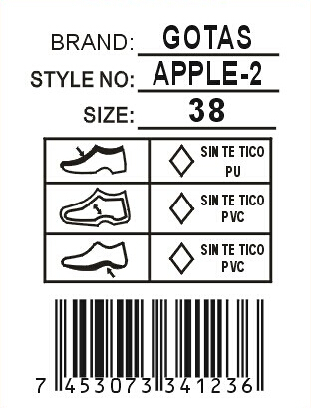
 |  | 商标LIP LOVER |  | 白底黑字不干胶3*4CM贴
 |  | 款号 |  | 于每对鞋子的右脚大底处。
 |  | 尺码 |  | 注意起粘力要好不能脱落！！！

 |  |  |  | 帮面、中底材质需根据实际材质更改
 |  |  |  | 请排版给我司确认！
 |  | 条形码

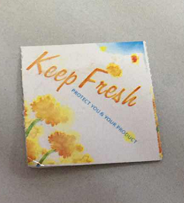

2：内包装:每双鞋子都需塞纸团，（密鞋款需加撑筷），每双鞋子需用白色拷贝纸S型包装，每个内盒盒盖需贴防霉片
我司QC会根据实际鞋子更改不同的包装方法，务必按照我司QC的要求执行！白色鞋字 单独装一个塑料袋

3：内盒
内盒为连体彩盒，内盒需要加膜，并且商标改为订单商标。盒身-·短侧右下角做以下贴标，设计（8*5cm）
规格按照贵厂实际规格
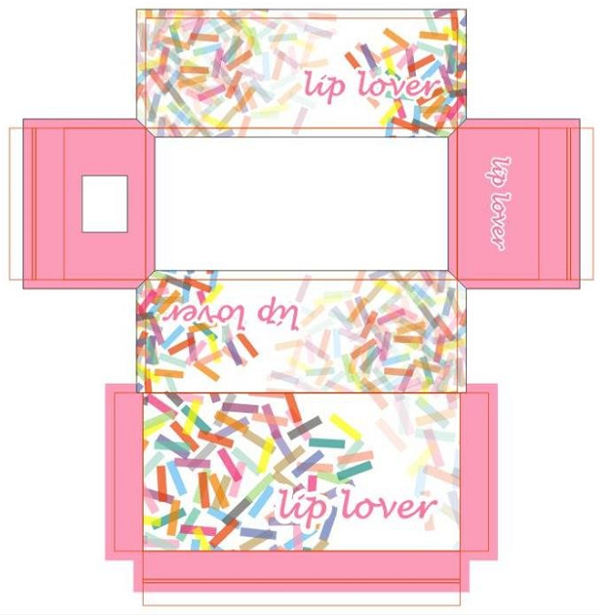
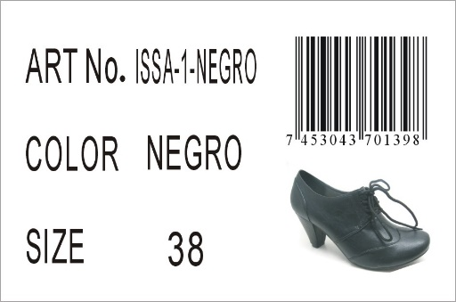

 |  |  |  |  | 右上而下分别对应;货号，颜色，尺码
 |  |  |  |  | 鞋图按实际为准！

4：吊牌
吊牌挂于鞋子右脚第一个鞋眼，吊牌设计如下，双面覆膜且内容一样
吊牌背面做3X2cm的条形码
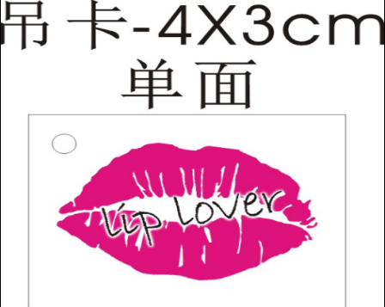

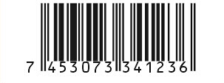

 |  |  |  |  |  |  |  | 条码按实际内容变更

所有的大货材料，饰扣都必须由我司QC签名确认，如没有确认就生产所造成的一切后果由工厂负责！！！
饰扣不能脱落，不能生锈，帮面拉力需加强

四：外箱设计
1：外箱要求：48双混色混码装一外箱，用透明印客户商标封箱胶纸“工”字型封箱，用#字型打包带。外箱不要打钉！
2.外箱印刷唛头：（所有包装不得出现中文字眼，外箱字体颜色为紫色！（紫色为潘通色卡号为：19-3638 TPX)）双面印刷

 |  |  |  |  | STYLE NO.: | （印客户货号） |  | 实际鞋图
 |  |  | 商标字体应是货号字体 |  | SIZE ASST: | 35 36 37 38 39 40
 |  |  | 的五倍 |  | (印颜色) | (印配码)
 |  |  |  |  |  |  |  | 此处要贴颜色标
STYLE NO.: | （印客户货号） |  |  |  | Q'TY: 48PRS/CTN |  |  | 按照颜色变化
CTN.NO: | （填流水号） |  |  |  | N.W.: | KGS |  | 直径5CM
BARCODE: | （贴白底黑字条形码不干胶） |  |  |  | G.W.: | KGS
 | 规格：10*4CM(务必扫描得出来！！！） |  |  |  | MEAS.: | CM

五：销售样要求和货期要求
1：销售样：速打齐款齐色37#各1双（需贴材质标）正确样品一套寄到国外,（客户要求销售样必须8只/款，款式不齐8只的请补多1双或2只（任意颜色）凑齐8只/款，若船头样每少一只客户将扣10美金);
请在大货材料确认后一周内完成，谢谢！如果销售样在出货10天前还没有收到，客户将会扣除2%的货款，请知悉！

2： 拖延一个船期客户将扣款2%，拖延两个船期客户将扣款3%，拖延三个船期将由客户定夺扣款5%或取消订单！

3：大货生产时，请提供每款每色:37码两双船头样。客人验货员发货前一个星期来验货，
装柜时，请拍装柜图片给我司（空箱，装一半，快装完，装完，封门，车牌号，封条号，集装箱号都要有）

六：款式图片
1.所有帮面材料必须硬挺！
2.所有帮面拉帮需平顺，要贴楦，
3.所有大底必须平整，不能凹凸不平！
4.大货必须注意拉力问题！
5.所有白色大底需耐黄，耐黄期限不低于出货后6个月

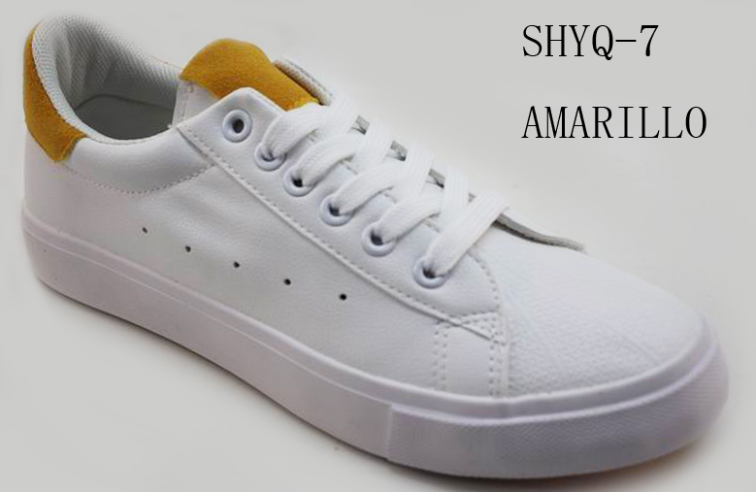
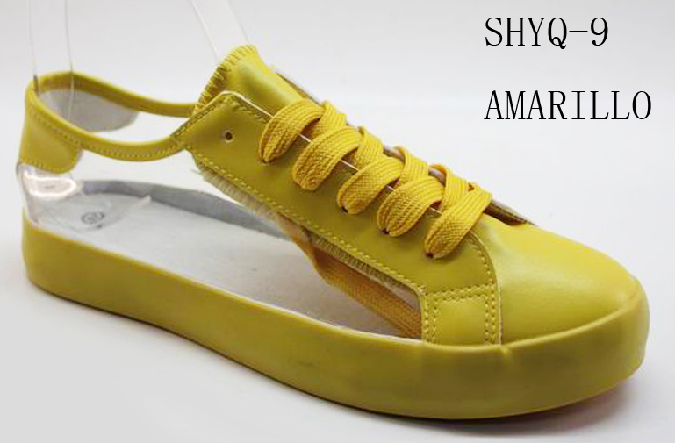

 |  |  |  |  |  |  |  |  |  | 大底按此！
 |  |  |  | 大底按此
款式KOI-1 |  |  |  |  |  |  | 款式KHAN-1
粉红色，灰色，土黄色 |  |  |  |  |  |  | 黑色，白色，粉红色，土黄色
粉红色需打版确认 |  |  |  |  |  |  | 黑色，粉红色请打版确认
1.试脚确认为37#，粉红色需打版确认 |  |  |  |  |  |  | 1.试脚确认为37#
2.鞋身/鞋带/鞋眼/鞋舌 统一白色， 鞋舌标/后跟料配主色 |  |  |  |  |  |  | 2.鞋带配面色
3.内里统一白色，中底配面色锁边（确认样中底配白色及无锁边不正确） |  |  |  |  |  |  | 3.内里中底配面色，中底需锁边（确认样中底配白色及无锁边不正确）
4.大底统一白色围边（同原版）+驼色底纹（底纹参考以下图片，确认样底纹不正确） |  |  |  |  |  |  | 4.大底围边配面色（同原版围边，土黄色请做更配色）+驼色底纹（底纹参考以下图片）
5.商标加号码粒（印刷黑色，印刷需清晰） |  |  |  |  |  |  | 5.商标加号码粒（黑色印刷银色，其他印刷黑色，印刷需清晰）

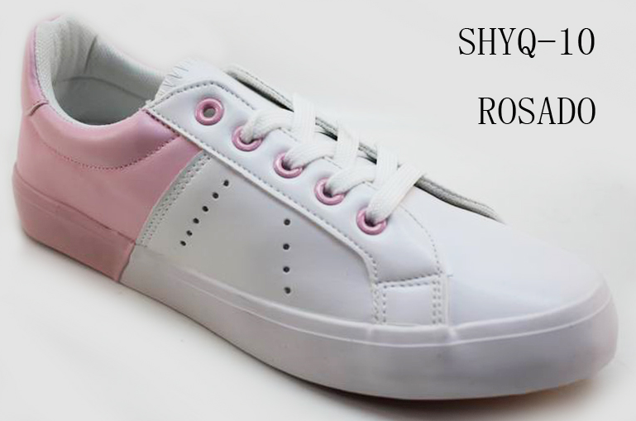

 |  |  |  | 大底按此
款式 HIGH-1
粉红色确认，灰色按后跟围条为准，荧光黄按PU色为准
1.试脚确认为37#
2.鞋身前部分/鞋带/鞋舌统一白色，鞋身后部分/鞋眼配主色（灰色PU/鞋眼请配大底灰色，确认样PU色/鞋眼色均不正确）
3.内里，中底配面色，中底需锁边（确认样配白色及无锁边不正确）
4.大底前部分统一白色围边（同原版），后部分配主色围边（荧光黄需配PU色，确认样颜色不正确）+驼色底纹（底纹参考以下图片，确认样底纹不正确）
5.商标加号码粒（印刷黑色，印刷需清晰）
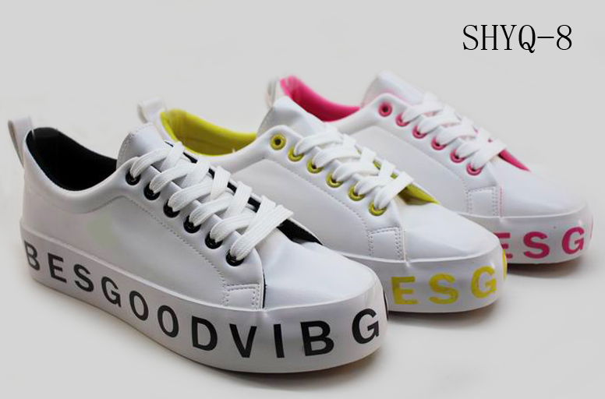
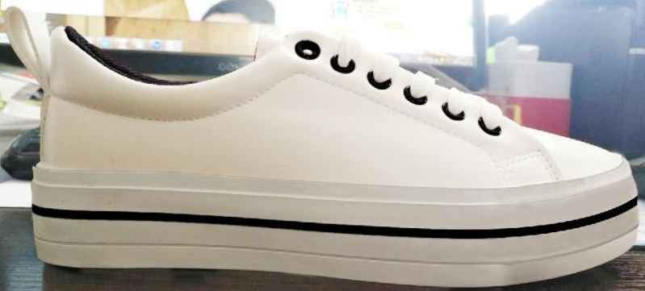

 |  |  |  |  |  | 帮面按此！

 |  |  |  |  |  | 大底按此

 | 此款外侧字母取消，直接水线一条！
款式 LLAPA-1
黑色，荧光黄，荧光桃红颜色按内里色为准！
1.试脚确认为37#
2.鞋身/鞋带/鞋舌统一白色， 鞋眼配主色（按内里色颜色为准，大货鞋眼请找亮色一点的）
3.内里/中底配主色，中底需锁边（确认样中底配白色及无锁边不正确）
4.大底统一白色围边+配色水线（参考以下大底，确认样大底不正确）+驼色底纹（按原版底纹）
5.商标加号码粒（印刷黑色，印刷需清晰）

